Лист1
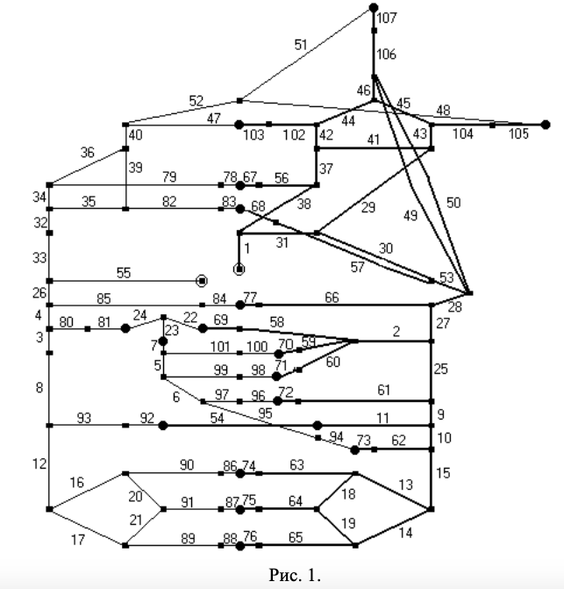
№ | Название | P, мм. рт | U, см/с | S, см2
1 | Восходящая часть аорты | 95.9 | 18.6 | 5.37
2 | Чревный ствол | 95.65 | 63.35 | 0.35
3 | Подпеченочный сегмент нижней полой вены | 5 | 7.6 | 3.82
4 | Надпеченочный сегмент нижней полой вены | 5 | 17.45 | 3.81
5 | Надселезеночный сегмент воротной вены | 25.1 | 28.6 | 0.955
6 | Подселезеночный сегмент воротной вены | 25.25 | 16.15 | 0.96
7 | Поджелудочный сегмент воротной вены | 25.0 | 25.1 | 1.13
8 | Надпочечный сегмент нижней полой вены | 5.05 | 7.6 | 3.825
9 | Надпочечный сегмент брюшной аорта | 95.75 | 8.9 | 3.39
10 | Подпочечный сегмент брюшной аорты | 95.7 | 5.3 | 2.49
11 | Почечная артерия | 95.35 | 34.1 | 0.5
12 | Подпочечный сегмент нижней полой вены | 5.1 | 3.8 | 3.16
13 | Левая общая подвздошная артерия | 95.7 | 4.7 | 1.3
14 | Правая общая подвздошная артерия | 95.7 | 4.7 | 1.3
15 | Надбифуркационный сегмент брюшной аорты | 95.7 | 5.5 | 2.22
16 | Левая общая подвздош. вена | 5.1 | 3.4 | 1.79
17 | Правая общая подвздош. вена | 5.1 | 3.4 | 1.79
18 | Левая внутренняя подвздош. ар. | 94.4 | 14.75 | 0.07
19 | Правая внутренняя подвзошная артерия | 94.4 | 14.75 | 0.07
20 | Левая внутрення подвздощная вена | 5.5 | 7.35 | 0.135
21 | Правая внутрення подвздошная вена | 5.5 | 7.35 | 0.135
22 | Правая печеночная вена | 15.2 | 15.05 | 0.645
23 | Подпеченочный сегмент воротной вены | 15.15 | 24.85 | 1.14
24 | Левая печеночная вена | 15.05 | 20.75 | 1.805
25 | Средний сегмент брюшной аорты | 95.8 | 12 | 3.72
26 | Нижняя полая вена | 5 | 18.7 | 4.15
27 | Верхний сегмент брюшной аорты | 95.8 | 16.4 | 4.06
28 | Грудная аорта | 95.8 | 16.2 | 4.795
29 | Левая общая сонная артерия | 95.65 | 20.05 | 0.29
30 | Аорта | 95.8 | 17.8 | 4.79
31 | Дуга аорты | 95.85 | 18.7 | 4.88
32 | Верхний сегмент верхней полой вены | 5 | 7.1 | 3.145
33 | Нижний сегмент верхней полой вены | 5 | 7.1 | 3.14
34 | Правый венозный синус | 5.05 | 9.85 | 1.135
35 | Левый венозный синус | 5.05 | 9.85 | 1.135
36 | Правая яремная вена | 5.2 | 11.2 | 0.725
37 | Правая общая сонная артерия | 95.65 | 20.1 | 0.29
38 | Плечеголовный ствол | 95.85 | 7.1 | 1.27
39 | Левая яремня вена | 5.2 | 11.2 | 0.725
40 | Яремная вена | 5.45 | 17.25 | 0.945
41 | Передне-соедин. артерия | 95.5 | 0.1 | 0.01
42 | Правая внутрення артерия | 93.8-95.5 | 37.2 | 0.16
43 | Левая внутрення артерия | 93.8-95.5 | 37.2 | 0.16
44 | Правая задняя соедин. артерия | 93.8-94.3 | 14 | 0.02
45 | Левая задня соедин артерия | 93.8-94.3 | 14 | 0.02
46 | Основная артерия | 94.45 | 8.0 | 0.07
47 | Передние венозные синусы мозга | 5.6-6.7 | 28.3-29.6 | 0.215
48 | Средние венозные синусы мозга | 5.8-6.8 | 28.0-29.9 | 0.215
49 | Правая позвоночная артерия | 94.6-95.8 | 17.65 | 0.13
50 | Левая позвоночная артерия | 94.6-95.8 | 17.65 | 0.13
51 | Задние венозные синусы мозга | 5.8-6.4 | 17.9-18.6 | 0.215
52 | Венозные синусы мозга | 5.7 | 14.7 | 0.685
53 | Аорта | 95.8 | 17.1 | 4.79
54 | Клубочковые атерии | 57.25 | 9.7 | 1.75
55 | Правое предсердие | 5.0 | 10.4 | 9.62
56 | Магистральные артерии правой руки | 93.7-95.8 | 10.45 | 0.295
57 | Магистральные артерии левой руки | 93.7-95.8 | 10.45 | 0.295
58 | Общая печеночная артерия | 94.5-95.5 | 41.7 | 0.22
59 | Левая желудочная артерия | 94.3-95.5 | 15.6 | 0.07
60 | Селезеночная артерия | 94.6-95.5 | 47.75 | 0.25
61 | Верхняя брыжеечная артерия | 95.0-95.8 | 38.45 | 0.375
62 | Нижняя брыжеечная артерия | 93.2-95.7 | 15.35 | 0.07
63 | Левая бедренная артерия | 94.1-95.7 | 10.4 | 0.49
64 | Артерии малого таза | 94.1-95.7 | 10.4 | 0.195
65 | Правая бедренная артерия | 94.1-95.7 | 10.4 | 0.49
66 | Артерии грудного и плечевого поясов | 95.75 | 6.3 | 1.75
67 | Резистивный сосуд правой руки | 31.7-93.7 | 0.25 | 5*10^(-5)
68 | Резистивный сосуд левой руки | 31.7-93.7 | 0.25 | 5*10^(-5)
69 | Печеночный резистивный сосуд | 30.4-94.5 | 0.25 | 3*10^(-5)
70 | Желудочный резисивный сосуд | 30.5-94.3 | 0.25 | 3*10^(-5)
71 | Селезеночный реистивный сосуд | 30.5-94.6 | 0.25 | 3*10^(-5)
72 | Верхебрыжеечный резистивный сосуд | 30.6-95 | 0.25 | 3*10^(-5)
73 | Нижнебрыжеечный резистивный сосуд | 30.9-93.2 | 0.25 | 3*10^(-5)
74 | Резистивный сосуд левой ноги | 31.8-94.1 | 0.25 | 3*10^(-5)
75 | Резистивной сосуд малого таза | 32.3-92.4 | 0.25 | 4*10^(-5)
76 | Резистивный сосуд правой ноги | 31.8-94.1 | 0.25 | 3*10^(-5)
77 | Резистивный сосуд грудного и плечевого поясов | 30.3-95.7 | 0.25 | 3*10^(-5)
78 | Емкостная вена правой руки | 6.0 | 0.3 | 11.3
79 | Вены правой верхней конечности | 5.1-6.0 | 6.4-7.0 | 0.46
80 | Печеночная вена | 5.1 | 20.85 | 1.79
81 | Печеночная емкостная вена | 5.2 | 3.4 | 11.06
82 | Вены левой верхней конечности | 5.1-6.0 | 6.4-7.0 | 0.46
83 | Емкостная вена левой руки | 6.0 | 0.4 | 11.3
84 | Емкостная вена грудного и плечевого поясов | 5.1 | 1.0 | 11.02
85 | Вены грудного и плечевого поясов | 5.05 | 4.9 | 2.275
86 | Емкостная вена левой ноги | 6.5 | 0.5 | 11.46
87 | Емкостная вена малого таза | 7.0 | 0.2 | 11.64
88 | Емкостная вена правой ноги | 6.5 | 0.4 | 11.46
89 | Правая бедренная вена | 5.1-6.5 | 8.8-10.4 | 0.49-0.58
90 | Левая бедренная вена | 5.1-6.5 | 8.8-10.4 | 0.49-0.58
91 | Вены малого таза | 5.9-7.0 | 8.2-9.1 | 0.235
92 | Почечная емкостная веа | 5.5 | 1.5 | 11.15
93 | Почечная вена | 5.3 | 21.25 | 0.795
94 | Нижнебрыжеечная емкостная вена | 25.6 | 0.1 | 12.11
95 | Нижняя брыжеечная вена | 25.45 | 5.15 | 0.2
96 | Верхнебрыжеечная емкостная вена | 25.8 | 1.2 | 12.15
97 | Верхняя брыжеечная вена | 25.55 | 24.9 | 0.58
98 | Селезеночная емкостная вена | 25.6 | 1.0 | 12.1
99 | Сезеленочная вена | 25.4 | 30.65 | 0.385
100 | Желудочная емкостная вена | 25.1 | 0.1 | 12.03
101 | Желудочная вена | 25.05 | 5.4 | 0.2
102 | Передняя мозговая артерия | 89.6-93.8 | 105.2-106.3 | 0.06
103 | Переднемозговой резистивный сосуд | 30.4-89.6 | 204.1-224.3 | 0.03
104 | Средняя мозговая артерия | 89.6-93.8 | 105.0-106.1 | 0.06
105 | Среднемозговой резистивный сосуд | 30.5-89.6 | 203.8-224.0 | 0.03
106 | Задняя мозговая артерия | 90.2-94.6 | 66.6-67.3 | 0.06
107 | Заднемозговой резистивный сосуд | 55.4-90.2 | 129.4-136.6 | 0.03

